Hoja1
 | Metodo Newthon Raphson |  | p_0 | 5

 | Ejemplo 1 | f(x) = x^3 + 3x^2 - 1 | n | Pn-1 | f(Pn-1) | f ' (Pn-1) | Pn | f(Pn) | E | Validacion 1 | Validacion 2
 |  | f ' = 3 x^2 + 6x | 1 | 5.00000000 | 1267.46591500 | 776.39633800 | 3.36750143 | 362.22922620 | 0.00010000 | fracaso | fracaso
Graficar |  |  | 2 | 3.36750143 | 362.22922620 | 359.13369241 | 2.35888198 | 95.02438093 | 0.00010000 | fracaso | fracaso
 | x | f(x) | 3 | 2.35888198 | 95.02438093 | 180.82859677 | 1.83338777 | 18.80922828 | 0.00010000 | fracaso | fracaso
 | 1.000000 | -40.232061 | 4 | 1.83338777 | 18.80922828 | 111.98867960 | 1.66543125 | 1.57940293 | 0.00010000 | fracaso | fracaso
 | 1.200000 | -31.518924 | 5 | 1.66543125 | 1.57940293 | 93.46200380 | 1.64853238 | 0.01498654 | 0.00010000 | fracaso | fracaso
 | 1.400000 | -19.705169 | 6 | 1.64853238 | 0.01498654 | 91.69117161 | 1.64836893 | 0.00000139 | 0.00010000 | exito | exito
 | 1.600000 | -4.313324
 | 1.800000 | 15.134081
 | 2.000000 | 39.114520
 | 2.200000 | 68.105463
 | 2.400000 | 102.584384
 | 2.600000 | 143.028752
 | 2.800000 | 189.916042
 | 3.000000 | 243.723723
raiz | -2.879385 | -269.547009
 | -2.679385 | -226.523397
 | -2.479385 | -189.660654
 | -2.279385 | -158.481307
 | -2.079385 | -132.507885
 | -1.879385 | -111.262916
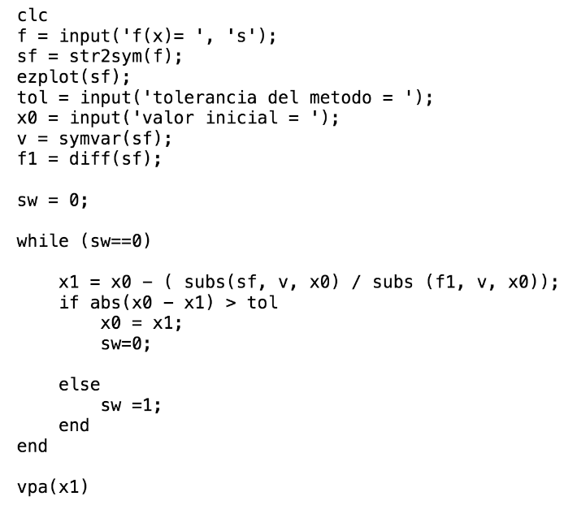
 | -1.679385 | -94.268928
 | -1.479385 | -81.048450
 | -1.279385 | -71.124009
 | -1.079385 | -64.018134
 | -0.879385 | -59.253352
 | -0.679385 | -56.352193
 | -0.479385 | -54.837184
 | -0.279385 | -54.230852
 | -0.079385 | -54.055728
 | 0.120615 | -53.834338
 | 0.320615 | -53.089210
 | 0.520615 | -51.342874
 | 0.720615 | -48.117857

